상품제안서
오드리쥬 커피잔 2P | 상품코드: S37231

 |  |  |  |  |  |  | 02-713-8555 | www.synergygift.co.kr
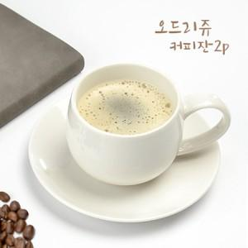

【상세/제작정보】 | <p><span style="font-size: 14pt;">※ 전사인쇄 별도 문의 바랍니다.</span></p>

【인쇄/포장옵션】 | 실크 / 포장불가능

【공급단가】 | 수량 | 100~ | 300~ | 500~ | 1,000~ | 3,000~
*VAT별도 | 단가 | 6,400원 | 6,150원 | 6,000원 | 5,900원 | 5,780원

【상품 URL】 | https://www.synergygift.co.kr:443/src/goods_detail.php?gdno=37231

